BCV
ПРАЙС-ЛИСТ

№ | Аппарат/Комплектация/опция | Цена, USD (c НДС 18%) |  | цены в рублях | Наличие
BCV-60
1. | Консоль BCV-60, ректальный датчик, литиевая батарея, пластиковый кейс, зарядное устройство, ремень инструкция пользователя. | 3500.0 | 2018 | 221305 | заказ
 | BCV60-S
2. | Консоль BCV-60, ректальный датчик, литиевая батарея, пластиковый кейс, зарядное устройство, ремень инструкция пользователя. | 1800.0 | 2018 | 113814 | заказ
 | BCV60-S
 | Консоль BCV-60, ректальный датчик, литиевая батарея, пластиковый кейс, зарядное устройство, ремень инструкция пользователя. | 1800.0 | 2018 | 113814
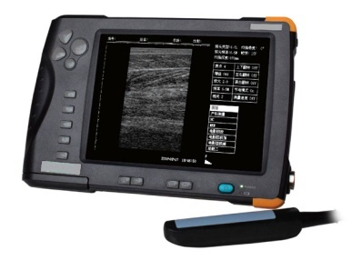 BCV-61 |  |  |  |  | заказ
3, | Консоль BCV61. Линейный ректальный датчик 6,5 МГц. Адаптер 12V Зарядное устройство.Литиевая батарея (1 шт.) Специальный шейный ремень.Кейс для переноски. Руководство по эксплуатации (на русском языке). | 3800.0 | 2018 | 240274
 | Жирным шрифтом выделена базовая комплектация аппарата!
 | По вопросам приобретения, обслуживания и консультирования обращайтесь:
tel | 89108298480
e-mail | evgenij@vetkrs.ru
 | Евгений

